Chức năng SRS Management
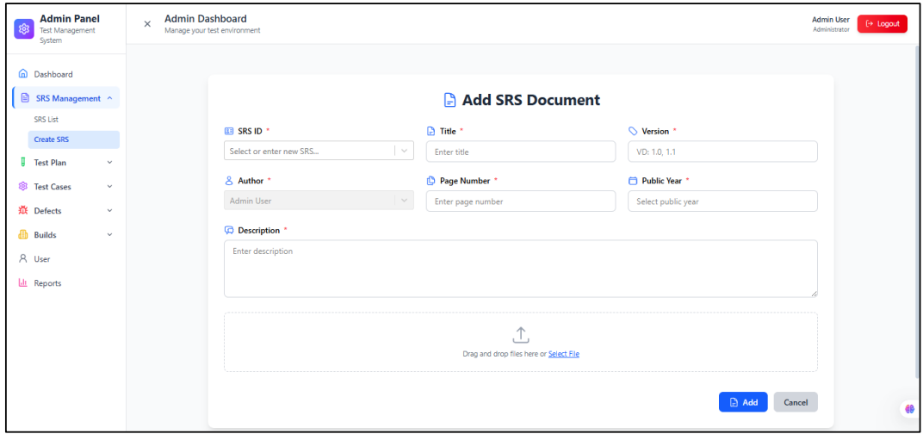
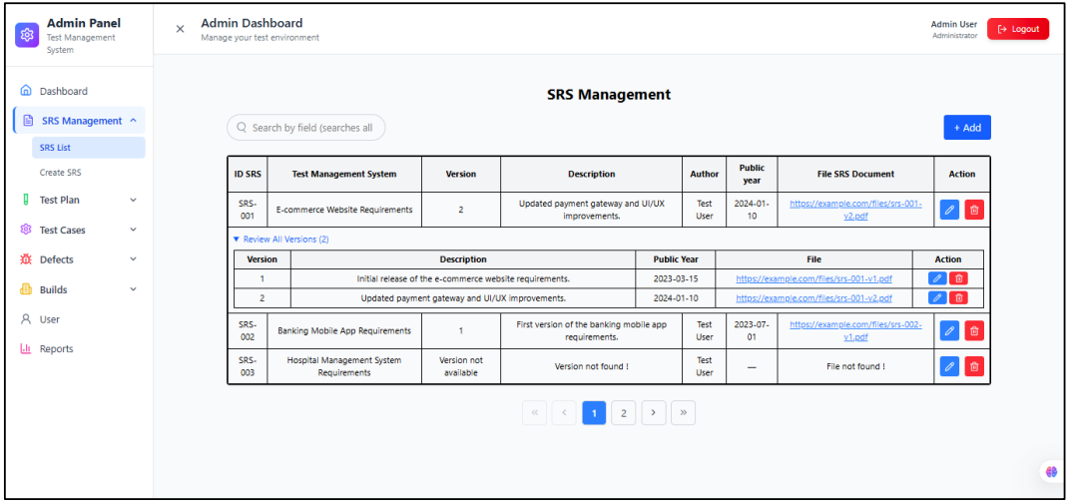
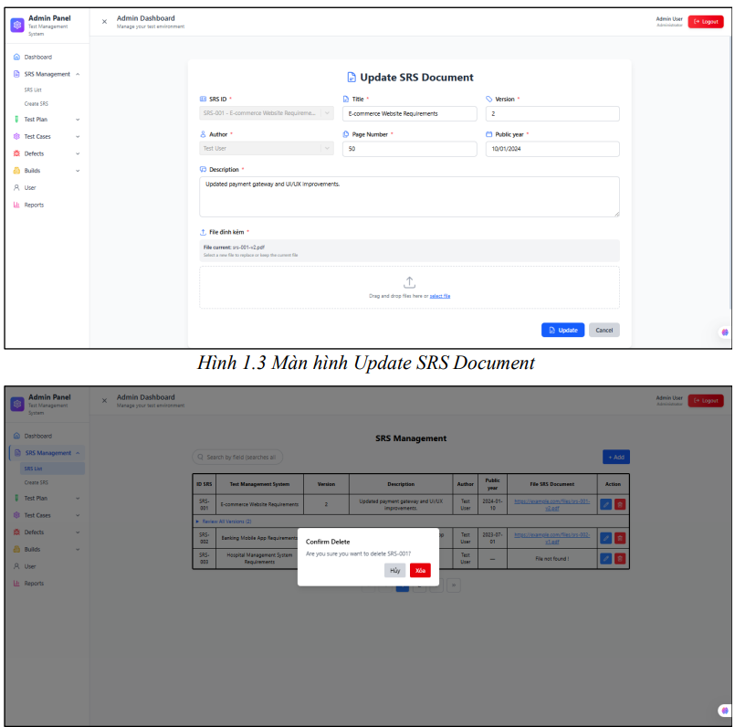
-Công dụng: Chức năng này giúp quản lý BA các SRS, Test Leader và Tester có thể review và đóng góp ý kiến để cải thiện SRS.
-Nhóm người dùng: BA/System Analyst (Tạo, chỉnh sửa, xoá SRS); Test Leader/Tester/Dev(Xem và góp ý). Chỉ có những thành viên được join voà dự án mới được xem SRS của dự án đó.
-Mối liên hệ với các chức năng khác:
+Có thể liên kết với chức năng Test Plan Management để gắn trực tiếp Test Plan trực tiếp với SRS
-Cách hoạt động:
+ Mở phần mềm và đăng nhập
+ Nhập thông tin. Khi đăng nhập thành công, hiển thị trang chủ phần mềm
+ Mở SRS Management
Add
+Click +Add để mở màn hình create SRS, nhập đủ dữ liệu, click Add hoặc Cancel nêu không muốn tạo
Delete
+Click vào icon xoá trong bản danh sách, chọn Xoá để xoá hoặc huỷ nếu ko muốn xoá
Update
+Click voà icon cây bút để hiển thị màn hình update, chỉnh sửa và click Update
-Các ràng buộc:
SRS List:
+ Textbox"Search": Tìm tài liệu SRS bằng tên SRS.
+ Button"+Add": Nhấn để hiển thị form Create SRS.
+ Button"Phân trang": Phân trang cho danh sách tài liệu SRS.
+ Link"Review all version": Khi click vào hiển thị các version của SRS (ví dụ: ver1.1, ver1.2).
+ Table/Grid"Danh sách SRS": Hiển thị tất cả SRS.
+ Icon/Button"Icon delete": Nhấn nút này để hiển thị thông báo xoá, xoá phần SRS được chọn.
+ Icon/Button"Icon update": Nhấn nút này để hiển thị form chỉnh sửa thông tin SRS được chọn.
+ Button"Add": Nhấn nút add để hiển thị thông tin form thêm SRS mới.
Create SRS:
+ Textbox"SRS ID": Nhập mã SRS không trùng với mã của SRS khác. Bắt buộc nhập, không phân biệt chữ hoa, thường, ký tự đặc biệt, số và bao nhiêu ký tự.
+ Textbox"Title": Nhập tiêu đề cho SRS. Bắt buộc nhập, không phân biệt chữ hoa, thường, ký tự đặc biệt, số và bao nhiêu ký tự.
+ Textbox"Version": Nhập version cho SRS (ví dụ: 1.0, 1.1,..). Bắt buộc nhập nhưng theo format (1.0, 1.1,…).
+ Textbox (Readonly)"Author": Phần author sẽ lấy đúng tài khoản mình đang sài để tạo. Không chọn được tài khoản khác.
+ Number field"Page Number": Nhập số trang hiển thị tài liệu được thêm vào. Bắt buộc nhập số, không phải là số âm hoặc 0.
+ Date picker"Public Year": Nhập ngày xuất bản của SRS. Bắt buộc nhập, không được lớn hơn ngày tương lai, format:dd/MM/yyyy.
+ Text area"Descripti on": Mô tả cho tài liệu SRS. Không bắt buộc nhập, không tối đa ký tự nhập.
+ File upload"Select File": Chọn file để tải lên (bao gồm pdf, docx,..). Bắt buộc nhập.
+ Button"Add": Nhấn nút Add khi đầy đủ thông tin, tạo ra 1 Document SRS. Bắt buộc phải đầy đủ thông tin SRS ID, Title, Version, Page.
+ Button"Cancel": Nhấn nút cancel để đóng phần Create SRS.
Update SRS:
+ Textbox"SRS ID": Nhập mã SRS không trùng với mã của SRS khác. Bắt buộc nhập, không phân biệt chữ hoa, thường, ký tự đặc biệt, số và bao nhiêu ký tự.
+ Textbox"Title": Nhập tiêu đề cho SRS. Bắt buộc nhập, không phân biệt chữ hoa, thường, ký tự đặc biệt, số và bao nhiêu ký tự.
+ Textbox"Version": Nhập version cho SRS (ví dụ: 1.0, 1.1,..). Bắt buộc nhập nhưng theo format (1.0, 1.1,…).
+ Textbox (Readonly)"Author": Phần author sẽ lấy đúng tài khoản mình đang sài để tạo. Không chọn được tài khoản khác.
+ Number field"Page Number": Nhập số trang hiển thị tài liệu được thêm vào. Bắt buộc nhập số, không phải là số âm hoặc 0.
+ Date picker"Public Year": Nhập ngày xuất bản của SRS. Bắt buộc nhập, không được lớn hơn ngày tương lai, format:dd/MM/yyyy.
+ Text area"Descripti on": Mô tả cho tài liệu SRS. Không bắt buộc nhập, không tối đa ký tự nhập.
+ File upload"Select File": Chọn file để tải lên (bao gồm pdf, docx,..). Bắt buộc nhập.
+ Button"Update": Nhấn nút Update để cập nhật lại thông tin vừa sửa của SRS.
+ Button"Cacel": Nhấn nút cancel để đóng phần Update Document SRS .
Delete SRS:
+Button "Hủy": Nhấn để thoát khỏi thông báo xác nhận xóa. Không thực hiện thao tác xóa.
+Button "Xóa": Nhấn để xác nhận và xóa tài liệu SRS đã chọn.

Chức năng Test Plan
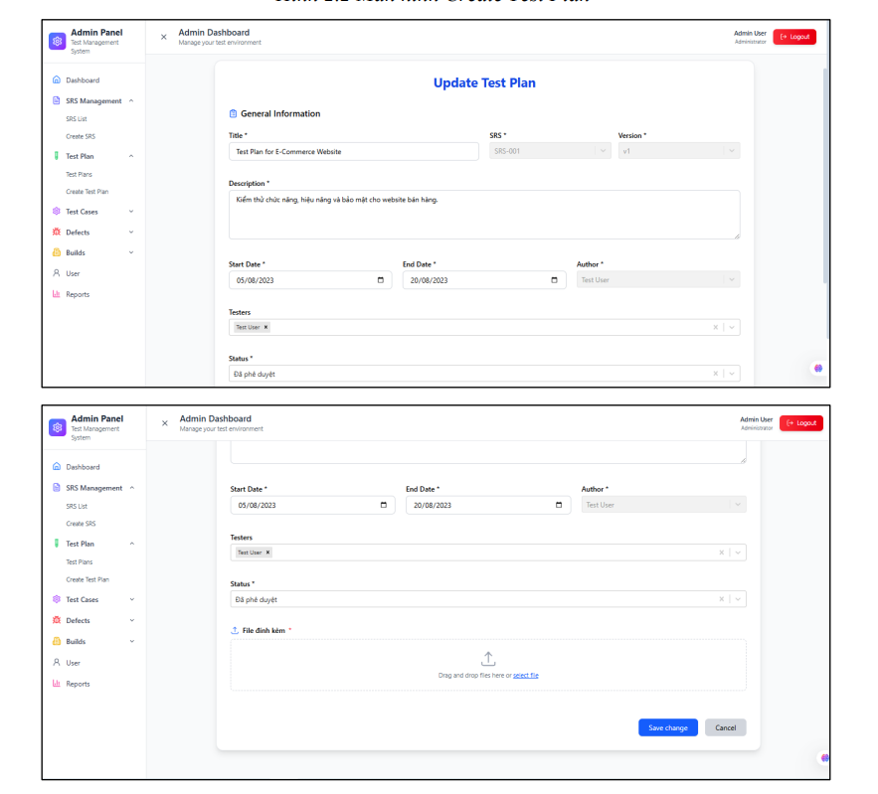
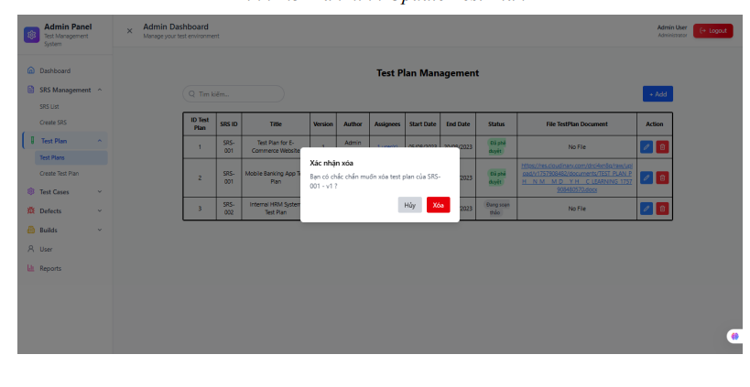
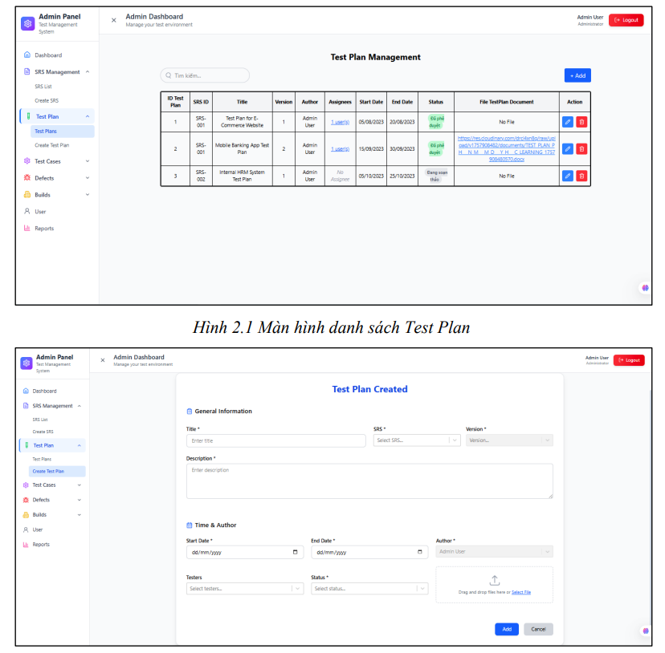
-Công dụng: Chức năng này giúp quản lý kế hoạch kiểm thử (Test Plan) theo từng SRS và Version cụ thể. Test Leader có thể tạo và chỉnh sửa Test Plan; Tester và Dev có thể xem, theo dõi tiến độ kiểm thử.
-Nhóm người dùng: Test Leader: Tạo, chỉnh sửa, xóa Test Plan.Tester, Dev: Xem, góp ý, đề xuất Test Plan.Chỉ những thành viên thuộc dự án mới được xem Test Plan của dự án đó.
-Mối liên hệ với các chức năng khác:
+Mỗi Test Plan gắn trực tiếp với một SRS đã tồn tại trong hệ thống.
+Test Plan là cơ sở để viết và quản lý Test Case. để biết TCs thuộc những dự án nào, Khi test plan cập nhật thì kế hoạch TCs cũng thay đổi theo
+Có thể liên kết với Defect Management để theo dõi tình trạng kiểm thử. biết được thuộc dự án nào.
-Cách hoạt động:
Mở phần mềm và đăng nhập.
Sau khi đăng nhập thành công ,vào menu Test Plan Management.
Người dùng có thể:
Add: Click +Add để mở màn hình Create Test Plan, nhập dữ liệu và nhấn Add hoặc Cancel.
Update: Click icon cây bút để mở form Update Test Plan, chỉnh sửa và nhấn Update.
Delete: Click icon thùng rác, xác nhận Xóa hoặc chọn Hủy để thoát.
Search: Nhập từ khóa để tìm kiếm Test Plan theo Title, SRS, Version, Status.
-Các ràng buộc:
Danh sách Test Plan
Textbox "Search": Tìm Test Plan bằng tên.
Button "+Add": Hiển thị form Create Test Plan.
Table/Grid "Danh sách Test Plan": Hiển thị toàn bộ Test Plan.
Icon/Button "Delete": Nhấn để xóa Test Plan đã chọn.
Icon/Button "Update": Nhấn để chỉnh sửa thông tin Test Plan đã chọn.
Create Test Plan
Dropdown "SRS": Bắt buộc chọn SRS có trong hệ thống.
Textbox "Title": Nhập tiêu đề Test Plan. Bắt buộc nhập, không giới hạn ký tự.
Dropdown "Version": Bắt buộc chọn version của SRS đã chọn.
Text area "Description": Mô tả Test Plan. Bắt buộc nhập.
Date picker "Start Date": Ngày bắt đầu, bắt buộc nhập, nhỏ hơn End Date và không vượt quá ngày hiện tại. Format: dd/MM/yyyy.
Date picker "End Date": Ngày kết thúc, bắt buộc nhập, lớn hơn Start Date và không vượt quá ngày hiện tại. Format: dd/MM/yyyy.
Textbox (Readonly) "Author": Hệ thống tự động lấy theo tài khoản đăng nhập hiện tại.
Dropdown/Multi-select "Testers": Chọn tester (không bắt buộc).
Dropdown "Status": Bắt buộc chọn, giá trị có sẵn: Đang soạn thảo / Đang xem xét / Đã phê duyệt / Đã từ chối / Đang thực hiện.
File upload "Select File": Chọn file đính kèm (.pdf, .docx). Bắt buộc nhập.
Button "Add": Nhấn để lưu Test Plan (bắt buộc nhập đầy đủ Title, SRS, Version, Description, Start Date, End Date, Status, File).
Button "Cancel": Đóng form Create Test Plan.
Update Test Plan
Textbox (Readonly) "SRS": Không chỉnh sửa.
Textbox "Title": Chỉnh sửa tiêu đề. Bắt buộc nhập.
Textbox (Readonly) "Version": Không chỉnh sửa được.
Text area "Description": Chỉnh sửa mô tả. Bắt buộc nhập.
Date picker "Start Date": Chỉnh sửa ngày bắt đầu, phải < End Date và không vượt quá ngày hiện tại.
Date picker "End Date": Chỉnh sửa ngày kết thúc, phải > Start Date và không vượt quá ngày hiện tại.
Textbox (Readonly) "Author": Tự động theo tài khoản đăng nhập.
Dropdown/Multi-select "Testers": Có thể chỉnh sửa tester.
Dropdown "Status": Chọn lại trạng thái (Đang soạn thảo, Xem xét, Phê duyệt, Từ chối, Thực hiện).
File upload "Select File": Chỉnh sửa file đính kèm (.pdf, .docx).
Button "Update": Lưu chỉnh sửa Test Plan.
Button "Cancel": Đóng form Update Test Plan.
Delete Test Plan
Button "Hủy": Thoát thông báo xóa, không xóa dữ liệu.
Button "Xóa": Xóa Test Plan đã chọn.

Chức năng Test Cases
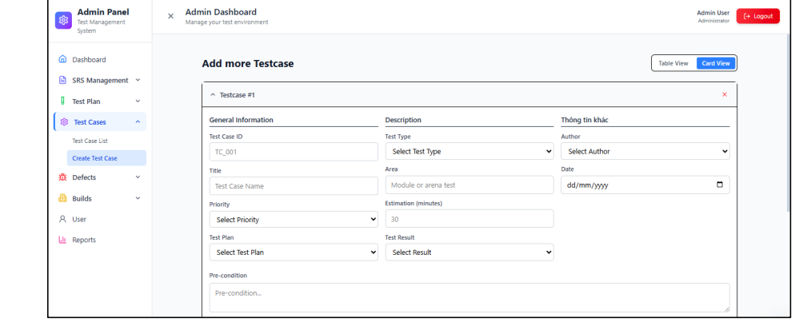
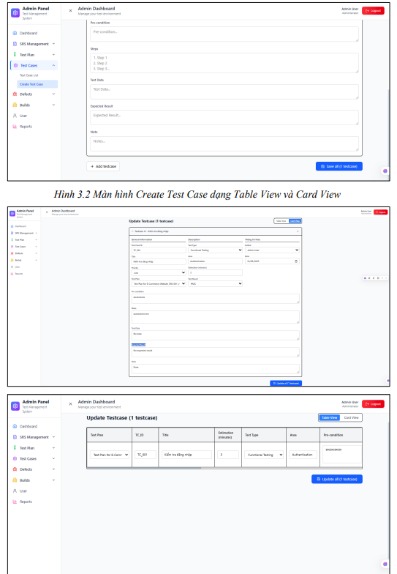
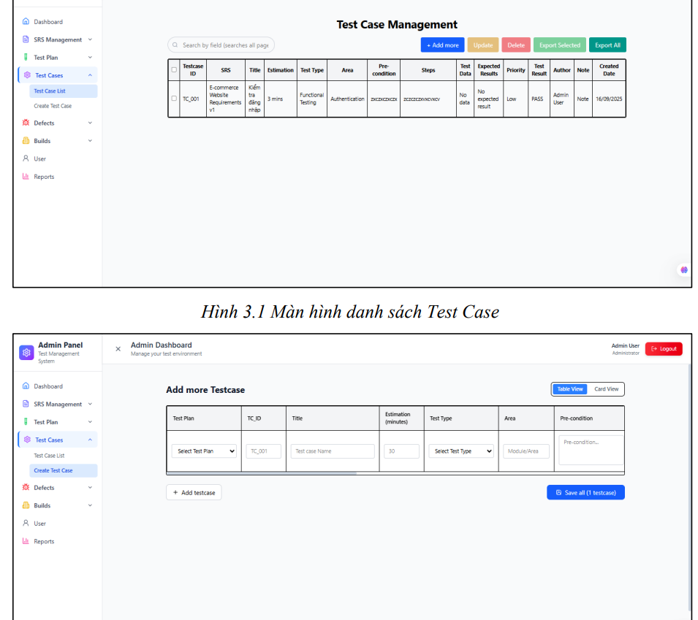
-Công dụng: Quản lý toàn bộ Test Case trong dự án, phục vụ quá trình kiểm thử. Tester tạo mới, cập nhật, xóa, tìm kiếm và export Test Case. Test Case có thể gắn với Test Plan và giúp theo dõi kết quả kiểm thử (PASS/FAIL).
-Nhóm người dùng: Tester: Tạo, chỉnh sửa, xóa, export Test Case; Test Leader: Review, giám sát Test Case; Dev: Xem Test Case liên quan; BA: Xem để đảm bảo Test Case bám sát yêu cầu (SRS).
-Mối liên hệ với các chức năng khác:
Mỗi Test Case phải gắn với Test Plan đã tồn tại.
Có thể liên kết với Defect Management: khi Test Case FAIL → tạo Defect trực tiếp.
Liên quan đến SRS qua Test Plan (Test Case → Test Plan → SRS).
-Cách hoạt động:
Người dùng đăng nhập vào hệ thống.
Vào menu Test Case Management.
Các thao tác chính:
Add: Click Add để mở màn hình Create Test Case → nhập đầy đủ thông tin → Save all để lưu hoặc Cancel để thoát.
Update: Chọn Test Case → click icon update → chỉnh sửa → nhấn Update.
Delete: Chọn Test Case → click icon delete → xác nhận Xóa hoặc Hủy.
Export: Có thể export tất cả hoặc các Test Case đã chọn ra file Excel.
Search: Tìm kiếm Test Case theo ID, Title, SRS, Test Type…
-Các ràng buộc:
Danh sách Test Case
Textbox "Search": Tìm kiếm bằng ID, SRS, Title, Test Type…
Button "Add more": Mở form thêm Test Case.
Button "Update": Mở form chỉnh sửa Test Case được chọn.
Button "Delete": Xóa Test Case được chọn.
Button "Export Selected": Xuất các Test Case được tick chọn sang Excel.
Button "Export All": Xuất tất cả Test Case trong bảng sang Excel.
Table/Grid "Danh sách Test Cases": Hiển thị toàn bộ Test Case.
Checkbox field: Tick chọn Test Case để thực hiện Update, Delete, Export Selected.
Create Test Case
Textbox "Test Case ID": Nhập ID dạng TC_001, TC_POL_001… Bắt buộc, duy nhất, không trùng.
Textbox "Title": Tiêu đề Test Case. Bắt buộc nhập, không giới hạn ký tự.
Dropdown "Priority": Bắt buộc chọn độ ưu tiên: Low / Medium / High.
Dropdown "Test Plan": Bắt buộc chọn Test Plan đã có.
Dropdown "Test Type": Bắt buộc chọn loại test: Functional, Performance, Non-functional.
Textbox "Area": Khu vực test. Bắt buộc nhập, không giới hạn ký tự.
Number field "Estimation (min)": Bắt buộc nhập số phút dự kiến, phải > 0.
Dropdown "Test Result": Bắt buộc chọn: PASS hoặc FAIL.
Dropdown "Author": Bắt buộc chọn tác giả (danh sách user).
Date picker "Date": Bắt buộc nhập ngày viết Test Case, định dạng dd/MM/yyyy, không lớn hơn ngày hiện tại.
Text area "Pre-condition": Điều kiện tiên quyết. Bắt buộc nhập.
Text area "Steps": Các bước test (1,2,3…). Bắt buộc nhập.
Text area "Test Data": Dữ liệu kiểm thử (VD: user/pass). Bắt buộc nhập.
Text area "Expected Result": Kết quả mong đợi (1,2,3…). Bắt buộc nhập.
Text area "Notes": Ghi chú thêm. Không bắt buộc.
Button "Add Testcase": Thêm form testcase mới để nhập.
Button "Save all": Lưu Test Case vào danh sách.
Table View: Hiển thị ở dạng bảng (cho phép Tab, Enter để xuống dòng).
Update Test Case
(giống Create, nhưng giá trị được hiển thị sẵn, cho phép chỉnh sửa trừ Test Case ID).
Delete Test Case
Button "Hủy": Thoát khỏi xác nhận xóa.
Button "Xóa": Xóa Test Case đã chọn.
Export Test Case
Button "Export All": Xuất toàn bộ Test Case ra Excel.
Button "Export Selected": Xuất các Test Case đã tick chọn ra Excel.

Chức năng Defects
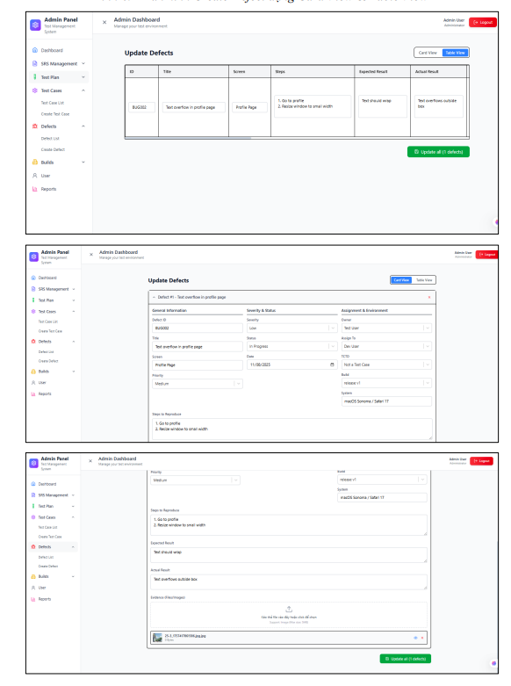
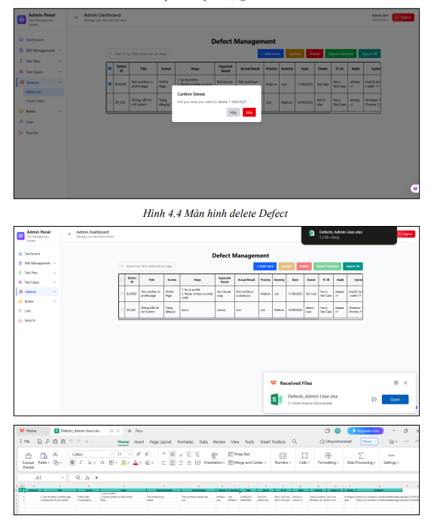
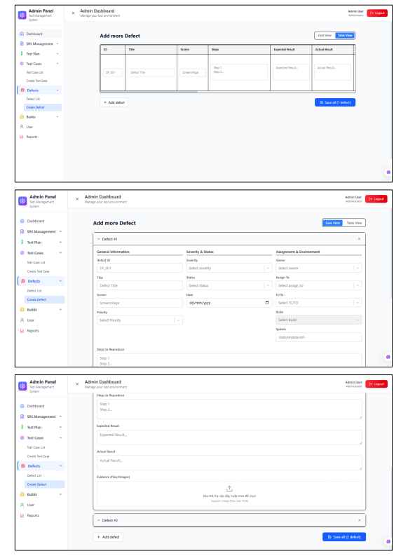
-Công dụng: Quản lý toàn bộ vòng đời Defect từ lúc phát hiện đến khi được xử lý. Cho phép Tester ghi nhận lỗi, Dev xử lý, Test Leader theo dõi tiến độ. Hỗ trợ phân loại, gán người xử lý, cập nhật trạng thái và lưu minh chứng (ảnh, video, file).
-Nhóm người dùng: Tester: Tạo và cập nhật Defect; Test Leader: Theo dõi, quản lý và thống kê Defect.; Dev: Xem và xử lý Defect được gán; BA: Xem Defect để đối chiếu yêu cầu.
-Mối liên hệ với các chức năng khác:
Defect có thể liên kết trực tiếp với Test Case bị FAIL.
Liên quan đến Test Plan và gián tiếp đến SRS.
Có thể export dữ liệu để báo cáo, hoặc tích hợp với Jira/Redmine/Trello.
-Cách hoạt động:
Người dùng đăng nhập vào hệ thống.
Vào menu Defect Management.
Các thao tác chính:
Add: Click Add để mở màn hình Create Defect, nhập đầy đủ thông tin → Save all để lưu hoặc Cancel để thoát.
Update: Chọn defect → click icon update → chỉnh sửa thông tin → nhấn Update.
Delete: Chọn defect → click icon delete → xác nhận Xóa hoặc chọn Hủy để thoát.
Export: Có thể export tất cả hoặc các defect đã chọn sang Excel.
Search: Tìm kiếm defect theo ID, Title, Test Type, Priority, Status…
-Các ràng buộc:
Danh sách Defect
Textbox "Search": Tìm defect theo ID, Title, SRS, Test Type…
Button "Add more": Mở form Create Defect.
Button "Update": Mở form chỉnh sửa Defect đã chọn.
Button "Delete": Xóa defect được chọn.
Button "Export Selected": Xuất defect được tick chọn sang Excel.
Button "Export All": Xuất toàn bộ defect sang Excel.
Table/Grid "Danh sách Defect": Hiển thị tất cả defect.
Checkbox field: Tick chọn defect để thực hiện Update, Delete, Export Selected.
Create Defect
Textbox "Defect ID": Nhập mã defect, dạng DF_001 hoặc DF_POL_001. Bắt buộc nhập, duy nhất, không trùng.
Textbox "Title": Nhập tiêu đề lỗi. Bắt buộc nhập, không giới hạn ký tự.
Textbox "Screen": Nhập màn hình/phần mềm nơi lỗi xảy ra. Bắt buộc nhập.
Dropdown "Priority": Bắt buộc chọn: Low / Medium / High.
Dropdown "Severity": Bắt buộc chọn: Low / Medium / High / Critical.
Dropdown "Status": Bắt buộc chọn: New / In Progress / Fixed / Retest / Closed / Reopened / Not a bug.
Date picker "Date": Ngày ghi nhận defect. Bắt buộc nhập, không lớn hơn ngày hiện tại.
Dropdown "Owner": Người phát hiện lỗi (Tester). Bắt buộc chọn.
Dropdown "Assign To": Gán defect cho Dev xử lý. Bắt buộc chọn.
Dropdown "TCTD": Chọn mã Test Case liên quan. Bắt buộc chọn.
Dropdown "Build": Phiên bản phần mềm phát hiện defect. Bắt buộc chọn.
Textbox "System": Môi trường xảy ra lỗi (Mobile, Web, PC…). Bắt buộc nhập.
Text area "Steps to Reproduce": Các bước tái hiện lỗi (1,2,3…). Bắt buộc nhập.
Text area "Expected Result": Kết quả mong đợi. Bắt buộc nhập.
Text area "Actual Result": Kết quả thực tế (chính là lỗi). Bắt buộc nhập.
File upload "Evidence (Files/Images)": Upload ảnh/video/tài liệu (.jpg, .png, .mp4, .docx, .pdf). Bắt buộc nhập.
Button "Add Defect": Thêm form defect mới để nhập.
Button "Save all": Lưu defect vừa nhập.
Table View: Hiển thị form thêm defect ở dạng bảng, hỗ trợ Tab/Enter.
Update Defect
(giống Create, nhưng giá trị hiển thị sẵn để chỉnh sửa; Defect ID không được sửa).
Delete Defect
Button "Hủy": Thoát khỏi thông báo xác nhận xóa.
Button "Xóa": Xóa defect được chọn khỏi danh sách.
Export Defect
Button "Export All": Xuất toàn bộ defect ra Excel.
Button "Export Selected": Xuất defect đã tick chọn ra Excel.

